画面イメージ
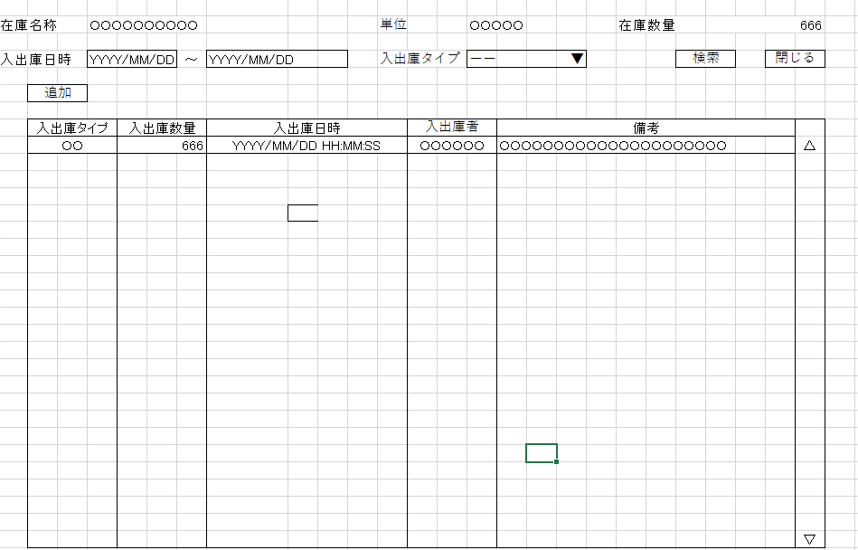
詳細設計書 | 論理名称 | K001 | システムID | KS | 改訂日 | 2022-10-06
 | 物理名称 | 入出庫情報一覧 | システム名称 | 倉庫管理システム | 改訂者 | チーム１

画面イメージ

IO関連
詳細設計書 |  | 論理名称 |  | K001 |  |  | システムID | KS | 改訂日 | 2022-10-06
 |  | 物理名称 |  | 入出庫情報一覧 |  |  | システム名称 | 倉庫管理システム | 改訂者 | チーム１

I/O関連図
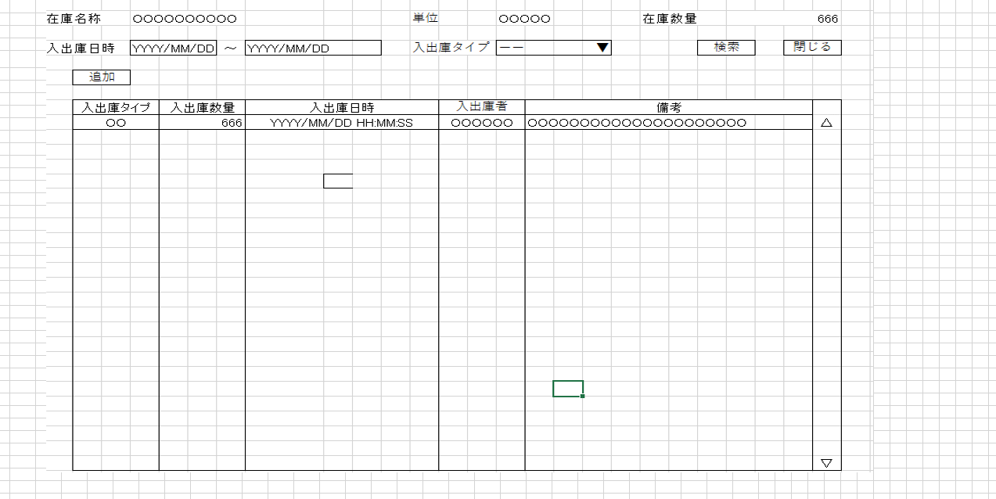
在庫情報一覧
入出庫情報一覧
入出庫情報登録

単位マスタ
コードマスタ
社員アカウント(t_user)
入出庫情報
在庫情報

I

パラメータ一覧
No | 論理名称 |  | 物理名称 |  | I/O | 備考
1 | 在庫商品ID |  | id |  | O
2 | 在庫名称 |  | name |  | O
3 | 単位 |  | unit_id |  | O
4 | 在庫数量 |  | stock_num |  | O
5 | 入出庫日時 |  | update_date |  | O
6 | 入出庫タイプ |  | io_type |  | O | 画面元が入出庫登録画面のみ
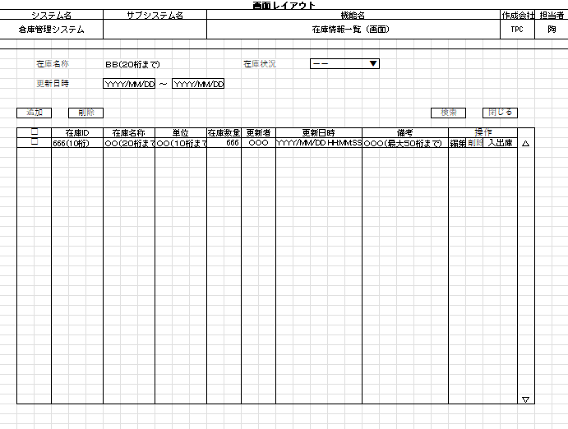
7 | 入出庫数量 |  |  |  |  | 画面元が入出庫登録画面のみ
8
9
10
テーブル一覧
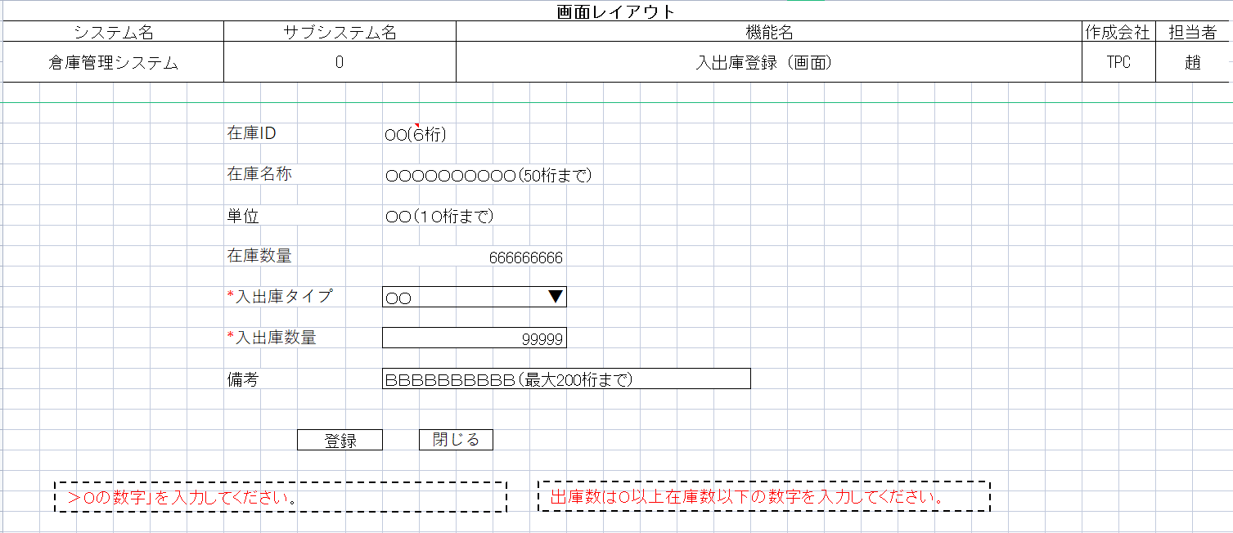
No | 論理名称 |  | 物理名称 |  | I/O | 備考
2 | t_stock |  | 在庫情報 |  | O
3 | t_stock_io |  | 入出庫情報 |  | O
4 | m_unit |  | 単位マスタ
5
6
7
8
9
10
ファイル一覧
No | 論理名称 |  | 物理名称 |  | I/O | 備考
2
3
4
5
6
7
8
9
10

画面項目
詳細設計書 |  |  | 論理名称 |  | K001 |  |  | システムID | KS |  | 改訂日 |  | 2022-10-06
 |  |  | 物理名称 |  | 入出庫情報一覧 |  |  | システム名称 | 倉庫管理システム |  | 改訂者 |  | チーム１

画面項目
No | 項目名称 | 分類 |  | 必須 |  | 桁数 | 初期値 | テーブル |  | フィールド |  | 備考
1 | 在庫名称 | label |  |  |  | 50 | 初期表示あり | t_stock |  | name
2 | 単位 | label |  |  |  | 50 | 初期表示あり | m_unit |  | name
3 | 在庫数量 | label |  |  |  | 11 | 初期表示あり | t_stock |  | stock_num
4 | 入出庫日時 |  |  |  |  |  | 初期表示なし | t_stock_io |  | update_date
5 | 入出庫タイプ | combobox |  |  |  | 1 | 初期表示なし | t_stock_io |  | io_type
6 | 検索 | button
7 | 閉じる | button
8 | 追加 | button
9
10 | 入出庫タイプ |  |  |  |  | 1 | 初期表示あり | t_stock_io |  | io_type
11 | 入出庫数量 |  |  |  |  | 11 | 初期表示あり | t_stock_io |  | io_num
12 | 入出庫日時 |  |  |  |  |  | 初期表示あり | t_stock_io |  | update_date
13 | 入出庫者 |  |  |  |  | 11 | 初期表示あり | t_stock_io |  | update_user
14 | 備考 |  |  |  |  | 200 | 初期表示あり | t_stock_io |  | remarks
15
16
論理名で記載
17
18
19
20
21
22
23
24
25
26
27
28
29
30
31
32
33
34
35
36
37
38
39

